ordenament línees estratègiques
Número quadre d'enllumenat | 1 |  |  |  |  |  |  |  |  |  | No | Cèl·lula fotoelèctrica
DADES BÀSIQUES (any 2016) |  |  |  |  |  |  |  |  |  |  | Balast doble nivell | Interruptor horari | Òptica alt rendiment
 |  |  |  |  |  |  |  |  |  |  | Regulació flux capçalera | Rellotge astronòmic | Òptica baix rendiment
 |  |  |  |  |  |  |  |  |  |  | - | - | -
Adreça: |  | C/ Pont nº 5 |  |  |  | 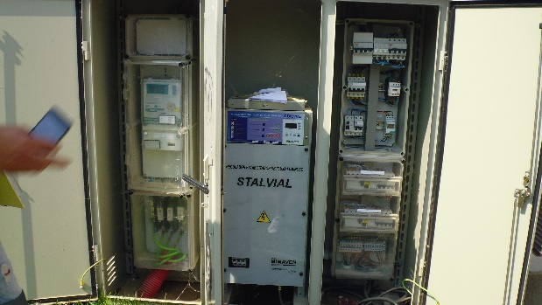 |  |  |  |  | VM | Vapor de mercuri alta pressió
Consum anual (kWh): |  | 41580 |  |  |  |  |  |  |  |  | VSAP | Vapor de sodi alta pressió
Despesa econòmica total (euros/any): |  | 6237 |  |  |  |  |  |  |  |  | VSBP | Vapor de sodi baixa pressió
Sistema de regulació horària: |  | Cèl·lula fotoelèctrica |  |  |  |  |  |  |  |  | LED | Díode emissor de llum
Sistema de reducció de flux: |  | Regulació flux capçalera |  |  |  |  |  |  |  |  | HM | Halogenurs metàl·lics
Descripció del sistema de red. de flux: |  | - |  |  |  |  |  |  |  |  | FL | Fluorescència
Nre. total de línies d'enllumenat: |  | 1 |  |  |  |  |  |  |  |  | -

Tipus de làmpada* | VM | VM | VSAP | VSAP | VSAP | HM | FL | - | - |  | * | Emplenar en la casella E13 la tipologia més ineficient del quadre d'enllumenat
Nre. punts de llum: | 4 | 8 | 56 | 35 | 6 | 14 | 4
Potència de les làmpades (W): | 250 | 125 | 150 | 70 | 400 | 250 | 58
Potència total instal·lada (kW): | 1 | 1 | 8.4 | 2.45 | 2.4 | 3.5 | 0.232 | 0 | 0
Tipus de llumenera: | Òptica alt rendiment
Nre. total de punts de llum: | 127
Potència total instal·lada (kW) : | 18.982

DADES FACTURACIÓ (any 2016)
Companyia elèctrica: | Endesa
Potència contractada (kW): | 31.5
Tipus de tarifa: | 2.1 DHA

ÍNDEXS CARACTERÍSTICS (any 2016)
Potència (P) (contractada/instal·lada) | Energia (E) consumida / P instal·lada |  |  |  | Cost del KWh consumit
1.66 | 0.00 |  |  |  | 0.15

AVALUACIÓ DEL SISTEMA D'ENLLUMENAT (any 2016)
 |  | Indicadors | Grau de gestió i control (IGC) |  |  |  |  |  | 1 |  |  |  |  | Sí | No | X |  |  | 0 | Sí | No | X
 |  |  | Tecnologia de làmpades (IT) |  |  |  |  |  | 3 | El sistema d'encesa és per mitjà de rellotge astronòmic? |  |  |  | X |  | 0 | IGC | 1 | Es podria reduir la potència de les làmpades instal·lades? | x |  | 1
 |  |  | Ús i funcionalitat (IUF) |  |  |  |  |  | 4 | Es disposa d'un sistema de doble nivell de reactància o de regulació de flux en capçalera? |  |  |  | X |  | 0 | IT | 3 | Es podrien reduir (o eliminar) les hores de funcionament en el nivell d'il·luminació de potència superior? | x |  | 1
 |  | Descripció |  |  |  |  |  |  |  | Hi ha un programa de manteniment periòdic i els equips presenten un bon estat de conservació? |  |  |  | X |  | 0 | IUF | 4 | És possible estudiar la retirada d'alguns punts de llum o sector? | x |  | 1
 |  | Els valors de IUF i IT són elevats. |  |  |  |  |  |  |  | Hi ha algun sistema de gestió centralitzat que vetlli per un consum eficient en enllumenat públic? |  |  |  |  | X | 1 |  |  | És convenient repassar la potència contractada? | x |  | 1
 |  |  |  |  |  |  |  |  |  | IGC |  |  |  | 1 |  |  |  |  | IUF | 4
Recomanacions per als sistemes d'enllumenat |  |  |  |  |  |  |  |  |  | EL CÀLCUL DE L'INDICADOR DE TECNOLOGIA DE LÀMPADES (IT) ES REALITZA AUTOMÀTICAMENT A PARTIR DE LES CASELLES E13 I D17
Substituir les làmpades de vapor de mercuri per les de vapor de sodi. Estudiar la possible reducció de la potència contractada. Si es té regulador de flux en capçalera es podria mirar si és possible avançar mitja hora la reducció de flux. També es podria mirar de passar de làmpades de VSAP DE 150W a d'altres de 70W, i si hi ha alguns punts de llum prescindibles.

DADES DEL MANTENIMENT (any 2016)
Periodicitat: -
Responsable: -
Descripció: -

ACCIONS RECOMANADES
Acció número A21/B21/1

